(YENİ) KLİMA-PLUS (MD) 9
 |  | YÜRÜRLÜĞE GİRİŞ TARİHİ :01/08/2026 |  |  |  | İNDEKSE GERİ DÖN | 9
 |  | (2026/08 FİYAT LİSTEMİZ BAZ ALINMIŞTIR.)
 |  | KDV HARİÇ TAVSİYE PERAKENDE SATIŞ FİYATI LİSTESİ
 |  | BU FİYATLARA NAKLİYE ÜCRETLERİ DAHİL DEĞİLDİR, NAKLİYE ÜCRETLERİ VE UYGULAMALARI AYRICA İLAN EDİLİR.
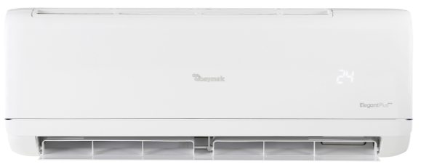
 |  | 90 GÜN VADELİ ve KREDİ KARTI FİYATLARIDIR.

 |  | KLİMALAR (MONTAJ DAHİL)

 |  | BAYMAK ELEGANT PLUS SERİSİ - DUVAR TİPİ SPLIT KLİMALAR

DÖVİZ CİNSİ | ÜRÜN KODU | MODEL | KAPASİTE | ENERJİ SINIFI | SOĞUTUCU GAZ | TAVSİYE PERAKENDE SATIŞ FİYATI
TL | 100023802 | BAYMAK ELEGANT PLUS 09 A++ (MD) | 9.000 Btu/h | A++ | R32 - YENİ NESİL İNVERTER | 38,770
TL | 100023803 | BAYMAK ELEGANT PLUS 12 A++ (MD) | 12.000 Btu/h | A++ | R32 - YENİ NESİL İNVERTER | 42,830
TL | 100023804 | BAYMAK ELEGANT PLUS 18 A++ (MD) | 18.000 Btu/h | A++ | R32 - YENİ NESİL İNVERTER | 61,387
TL | 100023805 | BAYMAK ELEGANT PLUS 24 A++ (MD) | 24.000 Btu/h | A++ | R32 - YENİ NESİL İNVERTER | 74,660

TL | 100021498 | ELEGANT SOFT/PLUS WIFI MODÜLÜ |  |  |  | 980
 |  | MONTAJ ücreti ( 9.000-12.000 ve 18.000'lik klimada 4 metre, diğer kapasitelerde 5 metre bakır boru setine kadar) DAHİLDİR.
 |  | Vergilerde oluşabilecek değişiklikler fiyatlara yansıtılacaktır.

 |  | KLİMALAR (MONTAJ DAHİL)

 |  | BAYMAK SALON TİPİ SPLIT KLIMALAR

DÖVİZ CİNSİ | ÜRÜN KODU | MODEL | KAPASİTE | ENERJİ SINIFI | SOĞUTUCU GAZ | TAVSİYE PERAKENDE SATIŞ FİYATI
TL | 100023223 | BAYMAK-48 FSA INVERTER SALON TİPİ KLİMA | 48000 Btu/h | A++ | R32 - YENİ NESİL İNVERTER | 139,824
 |  | MONTAJ ücreti ( 9.000-12.000 ve 18.000'lik klimada 4 metre, diğer kapasitelerde 5 metre bakır boru setine kadar) DAHİLDİR.
 |  | Vergilerde oluşabilecek değişiklikler fiyatlara yansıtılacaktır.

